Oversampling
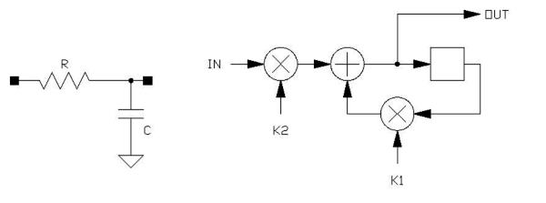
Digitale Filter nach Make: 6/2022
Für 6/12dB Lowpass, Highpass, Sinus-Oszillator und Biquad-Bandpass

Eingabefelder | Ergebnisse | Zwischenergebnise

Samplingrate fs, Hz |  | Festkomma-Shift (Anzahl Bits)
48000 |  | 8 | für Integer-Routinen
2.0833333333E-05 | t (1/fs)

 |  | Multiplikator k
Grenzfrequenz fg, Hz |  | k1 | k2 |  | k2 Näherung 2*pi*(fg/fs)
500 | -0.06544984695 | 0.93664602124 | 0.063353978763 | (Float) | 0.06544984695
 |  | 240 | 16 | (Integer, Festkomma-Shift)
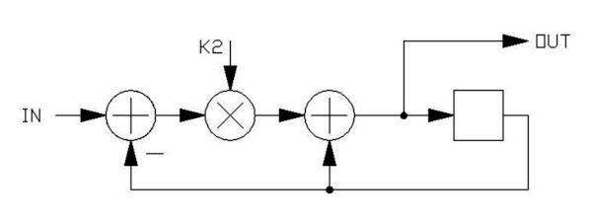
Faktor k2 (Float) |  |  | Grenzfrequenz Hz
0.1 | 0.9 | 0.10536051566 | 804.90

Faktor k2 (Integer, Festkomma-Shift) |  |  | Grenzfrequenz Hz
65 | 0.74609375 | 0.29290401643 | 2237.62

Verwendung von Shifts anstelle von Multiplikationen
Shifts | k2 | k1 | -ln(k1) | fg
1 | 0.5 | 0.5 | 0.69314718056 | 5295.25
2 | 0.25 | 0.75 | 0.28768207245 | 2197.73
3 | 0.125 | 0.875 | 0.13353139262 | 1020.10
4 | 0.0625 | 0.9375 | 0.064538521138 | 493.04
5 | 0.03125 | 0.96875 | 0.031748698315 | 242.54
6 | 0.015625 | 0.984375 | 0.015748356968 | 120.31
7 | 0.0078125 | 0.9921875 | 0.007843177461 | 59.92

Scope/Frequenzzähler |  |  |  |  |  |  |  |  | Array: |  |  |  | Array:
 | Samplng |  |  | Bereich | Bereich |  | Samples/Per. | Samples/Per. | Sample | reicht für fmin | reicht für fmax | Oversampling | Oversampling | Kontrolle
Bereich | Frequ. | Scope ms/div | Samples/div | min. Frequ. | max. Frequ. | Periode (ms) | bei fmin | bei fmax | Buffer min. | Perioden | Perioden | x-fach | Sample-Step | Samples/div
> 2 kHz | 48000 | 0.5 | 24 | 2000 | 8000 | 0.50 | 24 | 6 | 256 | 10.67 | 42.67 | 4 | 0.25 | 96
1..2 kHz | 48000 | 1 | 48 | 1000 | 2000 | 1.00 | 48 | 24 | 512 | 10.67 | 21.33 | 2 | 0.5 | 96
500..1000 Hz | 48000 | 2 | 96 | 500 | 1000 | 2.00 | 96 | 48 | 1024 | 10.67 | 21.33 | 1 | 1 | 96
250..500 Hz | 48000 | 5 | 240 | 250 | 500 | 4.00 | 192 | 96 | 2048 | 10.67 | 21.33 | 0.4 | 2.5 | 96
125..250 Hz | 48000 | 10 | 480 | 125 | 250 | 8.00 | 384 | 192 | 4096 | 10.67 | 21.33 | 0.2 | 5 | 96
< 125 Hz | 48000 | 20 | 960 | 25 | 125 | 40.00 | 1920 | 384 | 8192 | 4.27 | 21.33 | 0.1 | 10 | 96
 |  |  |  |  |  |  |  |  |  |  |  |  |  | Sollte 96 sein,
 |  |  |  |  |  |  |  |  |  |  |  |  |  | da Grafik 288 Pixel breit ist
min. Frequenz =32,7 Hz, tp = 30,58 ms

Level Range | Max | ADC | Raw ADC @ 1Vpp | Rezipr. | ADC Scaling
Range/raw |  | Full Scale | 18570 | 5.3850296177E-05 | 5.3850296177E-05
 |  |  |  |  |  | float adcScalingPP[10] = {
0 | 3.3333 | 0.033 |  |  | 0.0001795 | 0.000179499192245557, // #0 = 0,033 V
1 | 10 | 0.1 | Div3 = HIGH |  | 0.0005385 | 0.00053850296176629, // #1 = 0,1 V
2 | 3.3333 | 0.33 |  |  | 0.0001795 | 0.000179499192245557, // #2 = 0,33 V
3 | 10 | 1 | Div3 = HIGH |  | 0.0005385 | 0.00053850296176629, // #3 = 1 V
4 | 3.3333 | 3.33 |  |  | 0.0001795 | 0.000179499192245557, // #4 = 3,33 V
5 | 10 | 10 | Div3 = HIGH |  | 0.0005385 | 0.00053850296176629, // #5 = 10 V
6 | 3.3333 | 33.3 |  |  | 0.0001795 | 0.000179499192245557, // #6 = 33,3 V
7 | 10 | 100 | Div3 = HIGH |  | 0.0005385 | 0.00053850296176629, // #7 = 100 V
8 | 3.3333 | 333.3 |  |  | 0.0001795 | 0.000179499192245557, // #8 = 333,3 V
9 | 10 | 1000 | Div3 = HIGH |  | 0.0005385 | 0.00053850296176629, // #9 = 1000 V
 |  |  |  |  |  | };

Tabelle1
205 | 855
1142 | 616
2063 | 344
2960 | 62
3787 | -250
4549 | -501
5243 | -737
5839 | -971
6325 | -1108
6720 | -1209
6996 | -1222
7138 | -1190
7169 | -1080
7071 | -914
6846 | -681
6509 | -441
6060 | -136
5500 | 150
4864 | 427
4116 | 665
3299 | 894
2442 | 1095
1529 | 1208
584 | 1271
-350 | 1244
-1287 | 1132
-2224 | 983
-3106 | 759
-3937 | 506
-4708 | 243
-5388 | -54
-5992 | -329
-6495 | -596
-6875 | -846
-7145 | -1031
-7300 | -1167
-7315 | -1222
-7214 | -1223
-7006 | -1165
-6665 | -1026
-6205 | -843
-5652 | -603
-4994 | -338
-4251 | -56
-3460 | 247
-2594 | 525
-1688 | 770
-750 | 978
208 | 1143
1144 | 1246
2058 | 1271
2959 | 1216
3790 | 1095
4538 | 920
5231 | 694
5835 | 429
6327 | 151
6714 | -137
6984 | -423
7133 | -688
7158 | -907
7060 | -1078
6844 | -1193
6505 | -1226
6060 | -1209
5501 | -1119
4851 | -969
4117 | -748
3304 | -500
2431 | -228
1528 | 61
595 | 348
-362 | 603
-1307 | 842
-2223 | 1037
-3100 | 1198
-3939 | 1281
-4709 | 1271
-5394 | 1179
-6003 | 1015
-6500 | 821
-6877 | 578
-7153 | 311
-7301 | 33
-7321 | -265
-7220 | -535
-7003 | -792
-6670 | -990
-6215 | -1144
-5651 | -1225
-4995 | -1241
-4267 | -1168
-3462 | -1059
-2601 | -900
-1690 | -649
-740 | -393
210 | -104
1143 | 170
2068 | 461
2949 | 724
3783 | 929
4552 | 1106
5236 | 1234
5844 | 1264
6352 | 1234
6734 | 1137
7001 | 962
7149 | 741
7182 | 495
7086 | 228
6867 | -73
6526 | -361
6077 | -622
5521 | -873
4872 | -1049
4141 | -1178
3324 | -1236
2463 | -1224
1555 | -1138
619 | -1004
-333 | -820
-1271 | -578
-2183 | -291
-3072 | 7
-3911 | 293
-4682 | 550
-5373 | 774
-5970 | 998

